Лист1
Дата | Страница | Автор | Где | Статус | Описание | Скрин | Вопросы по пунктам | Скриншоты к вопросам
2024-02-28 | Главная | Алина | Десктоп | В работу | Добавить фон для кнопки #FFD600 + надпись в кнопке дб #333845 |  | В CSS задан фон кнопки #FFD600, надпись в кнопке задана #333845
2024-02-28 | Главная | Алина | Десктоп | В работу | Цвет текста сделать #2A3848, а размер 16 рх |  | Цвет исправлен на #2A3848
2024-02-28 | Главная | Алина | Десктоп | В работу | Уменьшить отступ между "Сотрудничество" и "Контакты" |  | Исправил
2024-02-28 | Главная | Алина | Десктоп | В работу | Заголовок сделать в 3 строчки | 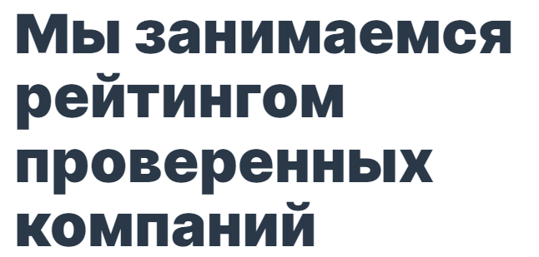 | Исправил
2024-02-28 | Главная | Алина | Десктоп | В работу | Размер кнопки сделать +/- 290 х 65 + уменьшить отступ | 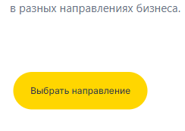 | Исправил
2024-02-28 | Главная | Алина | Десктоп | В работу | Разделить тексты на абзацы, как на втором скрине | 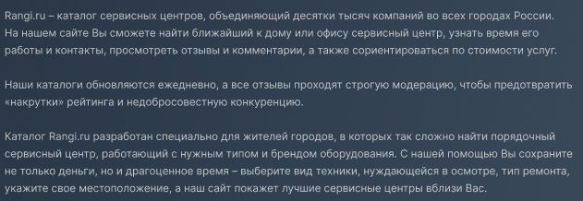 | Исправил
2024-02-28 | Главная | Алина | Десктоп | В работу | Увеличить межстрочный интервал |  | Исправил
2024-02-28 | Главная | Алина | Десктоп | В работу | Сделать блоки размером как на скрине | 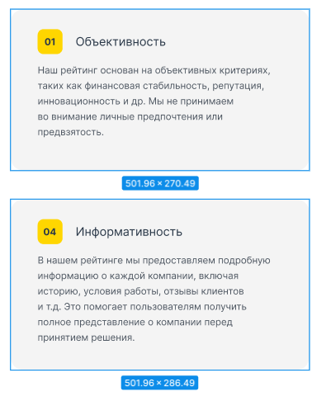 | По pixel perfect совпадение ширины на 100%
2024-02-28 | Главная | Алина | Десктоп | В работу | Размер кнопки сделать +/- 319 х 57 |  | Исправил
2024-02-28 | Главная | Алина | Десктоп | В работу | Выровнять футер. заголовки сделать по центру | 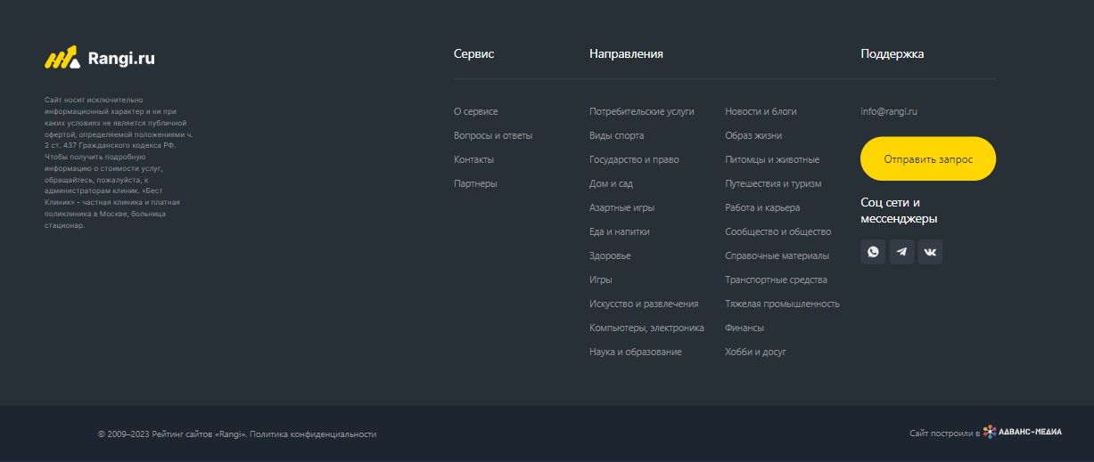 | Исправил
2024-02-28 | Главная | Алина | Десктоп | В работу | Размер кнопки сделать +/- 196 х 50 |  | Исправил
2024-02-28 | Главная | Алина | Десктоп | В работу | Надпись дб в одну строку |  | Исправил
2024-02-28 | Главная | Алина | Десктоп | В работу | Сделать отступ перед "Политика.." |  | Исправил

